GUÍA DE LLENADO-GUIDANCE NOTES
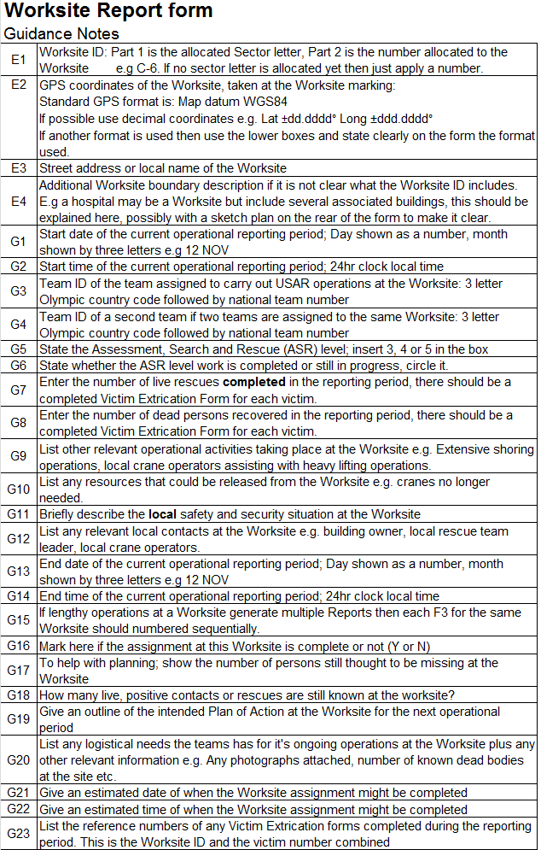
Reporte del área de trabajo/Worksite Report form
Guía de Llenado
E1 | ID del área de trabajo. Parte 1 es la letra del sector asignado. Parte 2 es el número asignado al área de trabajo. P.e. C-6 Si no hay una letra asignada aún, entonces aplique solo el número.
E2 | Coordinadas GPS del área de trabajo, tomadas en el marcaje del área de Trabajo El formato estandar de GPS es Map datum WGS84 Si es posible uses el formato digital p.e. Lat + dd.dddd° Long + ddd.dddd° Si se utiliza otro formato, entoces use las cajas inferiores y señale claramente en el formulario, el formato utilizado.
E3 | Dirección de la calle o nombre local del área de tabajo
E4 | Descripción adicional del contorno del área de trabajo, si no está claro lo que la ID del área de trabajo incluye p.e. un hospital puede ser un área de tr5abajo pero incluye varios edificios asociados, esto debe ser explicado aquí, en lo posible con un croquis en el anverso del formulario para hacerlio claro.
G1 | Fecha de comienzo del periodo operacional actual reporteado. Día mostrado con número, mes mostrado con tres letras, p.e. 12 NOV.
G2 | Hora de comienzo del periodo operacional actual reporteado. Reloj de 24 hrs. hora local
G3 | ID del Grupo asignado para llegar a cabo operaciones USAR en el área de trabajo: 3 letras del codigo olímpico del país, seguido por el número nacional del grupo
G4 | ID del segundo Grupo si dos grupos han sido asignado en el mismo área de trabajo: 3 letras del codigo olímpico del país, seguido por el número nacional del grupo
G5 | Señale el nivel de Evaluación, Búsqueda y Rescate (ASR), agregue 3, 4, o 5 en la caja
G6 | Señale que niveles de trabajo ASR han sido completados o aún en ejecución, haga un circulo en cuales
G7 | Introduzca el número de rescates con vida completados en el reporte del periodo, debe ser completado un Formulario de Extricación de Víctima por cada víctima
G8 | Ingrese el número de víctimas muertas recuperadas en el reporte del periodo debe ser completado un Formulario de Extricación de Víctima por cada víctima
G9 | Liste otras actividades operacionales relevantes que se esten realizando en el área de trabajo, p.e. extensas operaciones de apuntalamiento, operadores de grúas locales ayudando en operaciones de levantamiento pesado.
G10 | Liste cualquier recurso que pueda liberarse del área de Trabajo, p.e. Gruas que ya no sean necesarias
G11 | Brevemente describa la situación Local de riesgos y seguridad social en el área de Trabajo
G12 | Liste cualquier contacto relevante en el área de trabajo, p.e. Dueño del edificio, leader del grupo local de rescate, operasdores de grúas locales.
G13 | Fecha de cierre del reporte del periodo operacional actual. Día mostrado con número, mes mostrado con tres letras, p.e. 12 NOV.
G14 | Hora de cierre del reporte del periodo operacional actual. Reloj de 24 hrs. hora local
G15 | Si operaciones extensas en el área de trabajo generan multiples reportes, entonces cada G15 para el mismo área de trabajo debe ser numerado en forma secuencial
G16 | Marque aquí si la asignación a este área de trabajo esta completa o no (Si o No)
G17 | Paras ayudar a la planificación muestre el número de personas aún consideradas como desaparecidas en el área de trabajo
G18 | Cuantos contactos positivos vivos o rescates son aún sabidos en el área de Trabajo
G19 | Dar un esbozo del Plan de Acción a intentar en el área de trabajo para el próximo período operacional
G20 | Listar cualquier necesidades logisticas que el grupo requiera durante su operación en el área de trabajo, más cualquiera otra información relevante p.e. Cualquier fotografía adjunta, número conocido de victimas muertas en el área, etc.
G21 | Dar una fecha estimada de cuando, la asignación al área de trabajo pueda ser completada
G22 | Dar una hora estimada de cuando, la asignación al área de trabajo pueda ser completada
G23 | Liste los números de referencia de todos los Formularios de Extricación de Victimas completados durante el periodo reportado. Esto es la ID del área de trabajo combinado con el número de victimas.

